Протокол
 | Регион: | Таймырский
 | Предмет: | Математика
 | Дата проведения: | 2019-10-10
 | Место проведения: | ТМКОУ "Диксонская средяя школа "
Председатель жюри: |  | Низовцева Джамиля Ахмедулловна
№ | Фамилия | Имя | Отчество | Пол | Дата рождения | ОВЗ | Наличие гражданства РФ | Уровень (класс) обучения | Тип диплома (победитель, призёр) | Балл за теорию | Балл за практику | Общий балл | % качества | Учитель-наставник (ФИО полностью)
1 | Вавринюк | Дмитрий | Романович | м | 2009-10-16 | нет | да | 4 | победитель | 33.00 |  | 33.00 | 75 | Белешева Вера Юрьевна
2 | Фадеев | Михаил | Евгеньевич | м | 2009-09-15 | нет | да | 4 | победитель | 33.00 |  | 33.00 | 75 | Белешева Вера Юрьевна
3 | Дубровская | Владислава | Владимировна | ж | 2009-02-20 | нет | да | 5 | победитель | 21.00 |  | 21.00 | 60 | Хомяченко Елена Александровна
4 | Мамаева | Виктория | Алексееевна | ж | 2008-04-08 | нет | да | 5 | призер | 20.00 |  | 20.00 | 57 | Хомяченко Елена Александровна
5 | Иванов | Александр | Евгеньевич | м | 2008-09-28 | нет | да | 5 | участник | 14.00 |  | 14.00 | 40 | Хомяченко Елена Александровна
6 | Красильникова | Инна | Александровна | ж | 2009-02-05 | нет | да | 5 | участник | 14.00 |  | 14.00 | 40 | Хомяченко Елена Александровна
7 | Низовцева | Татьяна | Алексеевна | ж | 2002-02-13 | нет | да | 5 | участник | 7.00 |  | 7.00 | 20 | Хомяченко Елена Александровна
8 | Курбанова | Анастасия | Викторовна | ж | 2006-08-27 | нет | да | 7 | участник | 14.00 |  | 14.00 | 40 | Низовцева Джамиля Ахмедулловна
9 | Низовцев | Алексей | Евгеньевич | м | 2006-06-27 | нет | да | 7 | участник | 7.00 |  | 7.00 | 20 | Низовцева Джамиля Ахмедулловна
10 | Новоселова | Валерия | Алексеевна | ж | 2006-06-27 | нет | да | 7 | участник | 7.00 |  | 7.00 | 20 | Низовцева Джамиля Ахмедулловна
11 | Фещуков | Александр | Николаевич | м | 2006-05-20 | нет | да | 7 | участник | 7.00 |  | 7.00 | 20 | Низовцева Джамиля Ахмедулловна
12 | Филатова | Светлана | Сергеевна | ж | 2003-10-07 | нет | да | 10 | победитель | 21.00 |  | 21.00 | 60 | Низовцева Джамиля Ахмедулловна
13 | Котова | Алена | Юрьевна | ж | 2003-09-30 | нет | да | 10 | участник | 14.00 |  | 14.00 | 40 | Низовцева Джамиля Ахмедулловна

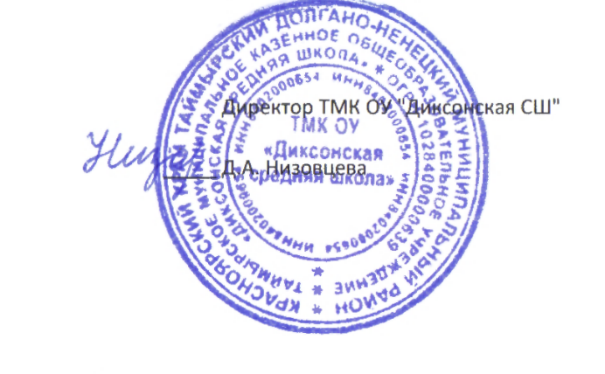

 |  |  |  |  | Директор ТМК ОУ "Диксонская СШ"

 |  |  |  | _____ | Д.А. Низовцева

